Hoja1
MATRIZ DE INFORMACIÓN MíNIMA PARA INFORME DE RENDICIÓN DE CUENTAS AL CIUDADANO - EJERCICIO 2022

1- PRESENTACIÓN
Institución: | JURADO DE ENJUICIAMIENTO DE MAGISTRADOS
Periodo del informe: TERCER TRIMESTRE 2022
Misión institucional
Misión: Juzgar el desempeño de los Magistrados Judiciales, Agentes Fiscales y Defensores Públicos, por la supuesta comisión de delitos o mal desempeño en el ejercicio de sus funciones, con imparcialidad, transparencia y justicia.

Qué es la institución (en lenguaje sencillo, menos de 100 palabras)
Es un órgano constitucional, independiente de los otros poderes del Estado, cuya función es juzgar el desempeño de Magistrados del Poder Judicial, Agentes Fiscales y Defensores Públicos y, en caso de comprobar su mal desempeño, sancionar.

2-PRESENTACIÓN DE LOS MIEMBROS DEL COMITÉ DE RENDICIÓN DE CUENTAS AL CIUDADANO (CRCC)
https://www.jem.gov.py/wp-content/uploads/2022/03/Resolucion-Rendicion-de-Cuentas-al-Ciudadano.pdf
Nro. | Dependencia |  | Responsable |  | Cargo que Ocupa
1 | Dirección General de Gabinete |  | Abg. Gerardo Bobadilla |  | Director General
2 | Dirección General de Gabinete |  | Lic. Milciades Fariña |  | Director
3 | Dirección General de Gabinete |  | Abg. David Meza |  | Jefe Departamento
4 | Dirección General de Gabinete |  | Abg. Gloria Colman |  | Asesora
5 | Dirección General de Gabinete |  | Esc. Carmen Duarte |  | Asesora
6 | Dirección General de Gabinete |  | Lic. Lorena Fleitas |  | Jefa Departamento
7 | Dirección General de Gabinete |  | Abg. Robert Leguizamon |  | Asesor
8 | Dirección General de Gabinete |  | Lic. Ledy Almiron |  | Jefa de Departamento
9 | Dirección General de Gabinete |  | Lic. Maria del Carmen Machuca |  | Jefa de Departamento
10 | Dirección General de Asuntos Legales |  | Abg. Rodrigo Legal |  | Jefe de Departamento
11 | Dirección General de Administación y Finanzas |  | Diana Martinez |  | Asesora
12 | Dirección General de Administracion y Finanzas |  | Abg. Edson Silvero |  | Asesor
13 | Dirección General de Talento Humano |  | Lic. Adalberto Almada |  | Asesor
14 | Dirección General de Secretaria |  | Abg. Raul Martinez |  | Asesor
15 | Dirección General de Secretaria |  | Viviana Bogarin |  | Asesora
Cantidad de Miembros del CRCC: |  |  |  | 15
Total Hombres : |  |  |  | 8
Total Mujeres: |  |  |  | 7
Total nivel directivo o rango superior: |  |  |  | 7

3- PLAN DE RENDICIÓN DE CUENTAS AL CIUDADANO
3.1. Resolución de Aprobación y Anexo de Plan de Rendición de Cuentas
https://www.jem.gov.py/wp-content/uploads/2022/03/Resolucion-No-227.pdf
3.2 Plan de Rendición de Cuentas. (Copiar abajo link de acceso directo)
https://www.jem.gov.py/wp-content/uploads/2022/03/Resolucion-No-227.pdf
Priorización | Tema |  | Vinculación POI, PEI, PND, ODS. | Justificaciones |  | Evidencia
1 | Construcción del Plan Estratégico Institucional 2019/23 |  | PEI | Ley N° 6.873/2022 - Que aprueba el Presupuesto General de la Nación para el ejercicio fiscal 2022 |  | https://www.jem.gov.py/wp-content/uploads/2021/10/PEI-2019-2023-1.pdf
2 | Plan Operativo Anual |  | POA | Resolución JEM/SEG Nro. 80/2022 |  | https://www.jem.gov.py/wp-content/uploads/2022/04/RESOLUCION-No-80-2022.pdf
2.1 | Plan Operativo Anual |  | POA | Resolución JEM/DGG/SG Nro. 325/22 |  | www.jem.gov.py
3 | Objetivo 16; PAZ, JUSTICIA E INSTITUCIONES SOLIDAS |  | ODS | Puntos 16.3;16.5;16.6;16.10 y 16.a |  | https://www.un.org/sustainabledevelopment/es/peace-justice/
Estos planes de acción, se fueron dando conforme al plan de mejoramiento institucional con la conformación de equipos de trabajos dentro del Jurado de Enjuiciamiento, previa firma de actas de compromisos con el propósito de dotar a la institución de herramientas estratégicos a disposición de la ciudadania.

4- GESTIÓN INSTITUCIONAL
4.1 Nivel de Cumplimiento de Mínimo de Información Disponible - Transparencia Activa Ley 5189 /14
Mes | Nivel de Cumplimiento |  |  | Enlace publicación de SFP
Mayo | 100% |  |  | https://cutt.ly/gBcm3Xj
Junio | 100% |  |  | https://cutt.ly/cBcmqsk
Julio | 100% |  |  | https://cutt.ly/NBcnC1w

disponible a la fecha de elaboración de esta matriz

4.2 Nivel de Cumplimiento Mínimo de Información Disponible - Transparencia Activa Ley 5282/14
Mes | Nivel de Cumplimiento (%) |  |  | Enlace Portal de Transparencia de la SENAC
Mayo | 100% |  |  | https://transparencia.senac.gov.py/portal
Junio | 100% |  |  | https://transparencia.senac.gov.py/portal
Julio | 100% |  |  | https://transparencia.senac.gov.py/portal
Agosto | 100% |  |  | https://transparencia.senac.gov.py/portal
Disponible a la fecha de elaboración de esta matriz

4.3 Nivel de Cumplimiento de Respuestas a Consultas Ciudadanas - Transparencia Pasiva Ley N° 5282/14
Mes | Cantidad de Consultas | Respondidos |  | No Respondidos |  | Enlace Portal AIP
Julio | 1 | 1 |  |  |  | https://cutt.ly/GBcEf9R
Agosto | 1 | 1 |  |  |  | https://cutt.ly/EBcExCI
Setiembre | S/A | S/A

4.4 Proyectos y Programas Ejecutados a la fecha del Informe
Descripción | Objetivo | Metas | Población Beneficiaria | Valor de Inversión | Porcentaje de Ejecución | Evidencias
 | sin actividad

(Puede complementar información aquí y apoyarse en gráficos ilustrativos)
4.5 Proyectos y Programas no Ejecutados
Descripción |  | Financieras | De Gestión | Externas | Otras
sin actvidad

(Describir aquí los motivos, puede apoyarse en gráficos ilustrativos)

4.6 Servicios o Productos Misionales (Depende de la Naturaleza de la Misión Insitucional, puede abarcar un Programa o Proyecto)
Descripción | Objetivo | Metas | Población Beneficiaria | Porcentaje de Ejecución | Resultados Logrados | Evidencia (Informe de Avance de Metas - SPR)
Sesiones | Cumplimiento Ley 6814/21
Sesiones Ordinarias (julio/sep) | Sesiones Extraordinarias (julio/sep) | Ingresados (julio/sep) | Actuaciones de oficio (julio/sep) | Enjuiciamientos (julio/sep) | Oficios librados (julio/sep) | Autos Interlocutorios dictados (julio/sep) | Sentencias Definitivas dictadas (julio/sep)
13 | 0 | 29 | 3 | 9 | 204 | 115 | 11
 | 0 | 13
 | 0 | 0
 | 0 | 29
 | 0 | 3
 | 0 | 9
 | 0 | 204
 | 0 | 115
 | 0 | 11

4.7 Contrataciones realizadas
DIRECCIÓN DE LA UNIDAD OPERATIVA DE CONTRATACIÓN

CONTRATACIONES REALIZADAS DESDE JULIO, AGOSTO, SETIEMBRE DE 2022
I.D. |  | OBJETO DEL CONTRATO |  | VALOR DEL CONTRATO | PROVEEDOR ADJUDICADO | ESTADO (EJECUCIÓN - FINIQUITADO) | ENLACE D.N.C.P.
387,663 |  | 541 ADQUISICIONES DE MUEBLES Y ENSERES |  | 5,310,000 | MEGA – SERVICE S.R.L. | Finiquitado | www.dncp.gov.py
387,663 |  | 541 ADQUISICIONES DE MUEBLES Y ENSERES |  | 2,100,000 | GERÓNIMA ALICIA FERREIRA GONZÁLEZ | Finiquitado | www.dncp.gov.py
382,392 |  | 341 ELEMENTOS DE LIMPIEZA |  | 14,400,000 | NEGOCIOS S.A | Finiquitado | www.dncp.gov.py
373,491 |  | 342 ÚTILES DE ESCRITORIO, OFICINA Y ENSERES |  | 1,995,200 | PAPELERA GUAIRA S.A. | Finiquitado | www.dncp.gov.py
415,963 |  | 343 ÚTILES Y MATERIALES ELECTRICOS 394 HERRAMIENTAS MENORES 531 MAQUINAS Y EQUIPOS DE CONSTRUCCIÓN |  | 29,280,840 | EMPORIO FERRETERIA S.R.L. | Adjudicado | www.dncp.gov.py
417,393 |  | 284 SERVICIOS DE CATERING |  | 18,000,000 | CAFEPAR S.A. | Adjudicado | www.dncp.gov.py
416,471 |  | 342 UTILES DE ESCRITORIO, OFICINA Y ENSERES 346 REPUESTOS Y ACCESORIOS MENORES 543 ADQUISICIÓN DE EQUIPOS DE COMPUTACION |  | 29,679,959 | VGO INGENIERIA S.A. | Adjudicado | www.dncp.gov.py
418,811 |  | 541 ADQUISICION DE MUEBLES Y ENSERES |  | 37,150,003 | A CONFIRMAR | En Evaluación | www.dncp.gov.py
407,507 |  | 264 PRIMAS Y GASTOS DE SEGUROS |  | 72.000.000 ESTIMADO | A CONFIRMAR | Pendiente de Apertura | www.dncp.gov.py
419,319 |  | 242 MANTENIMIENTO DE REPARACIONES MENORES DE EDIFICIOS LOCALES |  | 83.000.000 ESTIMADO | A CONFIRMAR | Pendiente de Apertura | www.dncp.gov.py

 | I.D. ADJUDICADO | 76,960,799
 | I.D. FINIQUITADO | 23,805,200
 | EN EVALUACION | 192,150,003
 |  |  | CONTRATACIONES TERCER SEMESTRE

4.8 Ejecución Presupuestaria por Objeto del Gasto
Rubro | Sub – Grupos | Descripción | Presupuesto Vigente | Obligado | Saldos | Evidencia
110 | 111 | SUELDOS | 23,825,000,000 | 6,004,400,000 | 17,820,600,000 | CRLEJE03Z
110 | 113 | GASTOS DE REPRESENTACIÓN | 863,628,000 | 212,373,500 | 651,254,500 | CRLEJE03Z
110 | 114 | AGUINALDO | 2,057,385,667 |  | 2,057,385,667 | CRLEJE03Z
120 | 123 | REMUNERACIÓN EXTRAORDINARIA | 479,800,000 | 101,732,485 | 378,067,515 | CRLEJE03Z
130 | 131 | SUBSIDIO FAMILIAR | 714,000,000 | 2,068,669 | 711,931,331 | CRLEJE03Z
130 | 133 | BONIFICACIONES | 5,193,985,581 | 1,206,108,698 | 3,987,876,883 | CRLEJE03Z
130 | 134 | APORTE JUBILATORIO DEL EMPLEADOR | 1,769,027,400 | 412,661,550 | 1,356,365,850 | CRLEJE03Z
130 | 137 | GRATIFICACIONES POR SERVICIOS ESPECIALES | 397,355,907 | 63,200,000 | 334,155,907 | CRLEJE03Z
140 | 144 | JORNALES | 1,483,400,000 | 302,794,304 | 1,180,605,696 | CRLEJE03Z
140 | 145 | HONORARIOS PROFESIONALES | 1,480,390,000 | 436,783,055 | 1,043,606,945 | CRLEJE03Z
190 | 199 | OTROS GASTOS DEL PERSONAL | 479,596,000 | 116,356,363 | 363,239,637 | CRLEJE03Z
210 | 211 | ENERGÍA ELÉCTRICA | 136,179,588 | 25,373,831 | 110,805,757 | CRLEJE03Z
210 | 212 | AGUA | 20,049,892 | 7,047,246 | 13,002,646 | CRLEJE03Z
210 | 214 | TELÉFONOS, TELEFAX Y OTROS | 86,765,134 | 7,328,386 | 79,436,748 | CRLEJE03Z
210 | 215 | CORREOS Y OTROS SERVICIOS | 3,500,000 |  | 3,500,000 | CRLEJE03Z
220 | 221 | TRANSPORTE Y ALMACENAJE | 10,000,000 | 3,700,000 | 6,300,000 | CRLEJE03Z
230 | 231 | PASAJES Y VIÁTICOS | 37,200,000 |  | 37,200,000 | CRLEJE03Z
230 | 232 | VIÁTICOS Y MOVILIDAD | 85,890,950 | 24,242,586 | 61,648,364 | CRLEJE03Z
240 | 242 | MANTENIMIENTO Y REPARACIONES MENORES DE EDIFICIOS Y LOCALES | 101,449,298 | 31,857,217 | 69,592,081 | CRLEJE03Z
240 | 243 | MANTENIMIENTO Y REPARACIONES MENORES DE MAQUINARIAS Y EQUIPOS | 74,802,500 | 14,121,000 | 60,681,500 | CRLEJE03Z
240 | 244 | MANTENIMIENTO Y REPARACIONES MENORES DE EQUIPOS DE TRANSPORTE | 30,000,000 | 4,557,000 | 25,443,000 | CRLEJE03Z
240 | 245 | SERVICIOS DE LIMPIEZA , ASEO Y FUMIGACIÓN | 61,113,125 | 2,580,000 | 58,533,125 | CRLEJE03Z
240 | 246 | MANTENIMIENTO Y REPARACIONES MENORES DE INSTALACIONES | 16,433,179 |  | 16,433,179 | CRLEJE03Z
250 | 251 | ALQUILER DE EDIFICIOS Y LOCALES | 66,037,751 | 9,197,516 | 56,840,235 | CRLEJE03Z
250 | 259 | ALQUILERES Y DERECHOS VARIOS | 84,354,993 | 25,425,900 | 58,929,093 | CRLEJE03Z
260 | 261 | DE INFORMÁTICA Y SISTEMAS COMPUTARIZADOS | 15,000,000 | 1,600,000 | 13,400,000 | CRLEJE03Z
260 | 262 | IMPRENTA, PUBLICACIONES Y REPRODUCCIONES | 124,821,334 | 16,734,700 | 108,086,634 | CRLEJE03Z
260 | 264 | PRIMAS Y GASTOS DE SEGURO | 72,000,000 |  | 72,000,000 | CRLEJE03Z
260 | 265 | PUBLICIDAD Y PROPAGANDA | 3,570,150 |  | 3,570,150 | CRLEJE03Z
260 | 268 | SERVICIOS DE COMUNICACIONES | 48,278,666 | 1,575,500 | 46,703,166 | CRLEJE03Z
260 | 269 | SERVICIOS TÉCNICOS Y PROFESIONALES VARIOS | 243,950,000 | 36,234,500 | 207,715,500 | CRLEJE03Z
280 | 284 | SERVICIOS DE CATERING | 20,000,000 | 1,616,352 | 18,383,648 | CRLEJE03Z
290 | 291 | CAPACITACIÓN AL PERSONAL DEL ESTADO | 130,000,000 | 700,000 | 129,300,000 | CRLEJE03Z
310 | 311 | ALIMENTOS PARA PERSONAS | 24,026,678 | 7,412,756 | 16,613,922 | CRLEJE03Z
330 | 331 | PAPEL DE ESCRITORIO Y CARTÓN | 2,000,000 | 1,896,055 | 103,945 | CRLEJE03Z
330 | 333 | PRODUCTOS DE ARTES GRAFICAS | 6,250,000 |  | 6,250,000 | CRLEJE03Z
330 | 334 | PRODUCTOS DE PAPEL DE CARTÓN | 6,407,397 | 3,478,800 | 2,928,597 | CRLEJE03Z
340 | 341 | ELEMENTOS DE LIMPIEZA | 74,550,900 | 39,087,700 | 35,463,200 | CRLEJE03Z
340 | 342 | ÚTILES DE ESCRITORIO , OFICIA Y ENSERES | 97,597,970 | 49,005,500 | 48,592,470 | CRLEJE03Z
340 | 343 | ÚTILES Y MATERIALES ELÉCTRICOS | 34,279,900 | 513,600 | 33,766,300 | CRLEJE03Z
340 | 344 | UTENSILIOS DE COCINA Y COMEDOR | 3,500,000 |  | 3,500,000 | CRLEJE03Z
340 | 345 | PRODUCCIÓN DE VIDRIO, LOZA Y PORCELANA | 5,000,000 | 1,310,000 | 3,690,000 | CRLEJE03Z
340 | 346 | REPUESTOS Y ACCESORIOS MENORES | 3,000,000 |  | 3,000,000 | CRLEJE03Z
340 | 347 | ELEMENTOS Y ÚTILES DIVERSOS | 1,142,600 |  | 1,142,600 | CRLEJE03Z
350 | 351 | COMPUESTOS QUÍMICOS | 4,640,000 |  | 4,640,000 | CRLEJE03Z
350 | 352 | PRODUCTOS FARMACÉUTICOS Y MEDICINALES | 2,000,000 |  | 2,000,000 | CRLEJE03Z
350 | 354 | INSECTICIDAS, FUMIGANTES Y OTROS | 1,401,730 |  | 1,401,730 | CRLEJE03Z
350 | 355 | TINTAS, PINTURAS Y COLORANTES | 5,218,000 | 2,140,000 | 3,078,000 | CRLEJE03Z
350 | 357 | PRODUCTOS DE MATERIAL PLÁSTICO | 1,500,000 | 1,100,500 | 399,500 | CRLEJE03Z
350 | 358 | ÚTILES Y MATERIALES MÉDICO QUIRÚRGICO Y DE LABORATORIO | 2,282,000 |  | 2,282,000 | CRLEJE03Z
360 | 361 | COMBUSTIBLES | 48,500,000 | 10,000,000 | 38,500,000 | CRLEJE03Z
390 | 391 | ARTÍCULOS DE CAUCHO | 1,000,000 | 190,000 | 810,000 | CRLEJE03Z
390 | 392 | CUBIERTAS Y CÁMARAS DE AIRES | 4,500,000 |  | 4,500,000 | CRLEJE03Z
390 | 393 | ESTRUCTURAS METÁLICAS ACABADAS | 4,500,000 |  | 4,500,000 | CRLEJE03Z
390 | 394 | HERRAMIENTAS MENORES | 3,809,130 | 104,000 | 3,705,130 | CRLEJE03Z
390 | 395 | MATERIALES DE SEGURIDAD Y ADIESTRAMIENTOS | 420,000 |  | 420,000 | CRLEJE03Z
390 | 396 | ARTÍCULOS DE PLÁSTICO | 1,500,000 | 125,500 | 1,374,500 | CRLEJE03Z
390 | 397 | PRODUCTOS E INSUMOS METÁLICOS | 28,523,400 | 2,274,000 | 26,249,400 | CRLEJE03Z
390 | 398 | PRODUCTOS E INSUMOS NO METÁLICOS | 3,000,000 | 1,480,500 | 1,519,500 | CRLEJE03Z
390 | 399 | BIENES DE CONSUMO VARIOS | 10,478,000 | 5,995,920 | 4,482,080 | CRLEJE03Z
530 | 531 | MAQUINARIAS Y EQUIPOS DE LA CONSTRUCCIÓN | 1,500,000 |  | 1,500,000 | CRLEJE03Z
530 | 534 | EQUIPOS EDUCATIVOS Y RECREACIONALES | 17,352,580 |  | 17,352,580 | CRLEJE03Z
530 | 536 | EQUIPOS DE COMUNICACIONES Y SEÑALAMIENTOS | 174,500,000 |  | 174,500,000 | CRLEJE03Z
530 | 538 | HERRAMIENTAS, APARATOS E INSTRUMENTOS EN GRAL. | 39,492,840 |  | 39,492,840 | CRLEJE03Z
540 | 541 | ADQUISICIONES DE MUEBLES Y ENSERES | 100,000,000 |  | 100,000,000 | CRLEJE03Z
540 | 543 | ADQUISICIONES DE EQUIPOS DE COMPUTACIÓN | 233,977,755 |  | 233,977,755 | CRLEJE03Z
800 | 841 | BECAS | 50,000,000 |  | 50,000,000 | CRLEJE03Z
910 |  | PAGO DE IMPUESTOS , TASAS ,GASTOS JUDICIALES Y OTROS | 84,866,821 |  | 46,114,732 | CRLEJE03Z
910 | 913 | TASAS Y CONTRIBUCIONES |  | 38,000,000 |  | CRLEJE03Z
910 | 914 | MULTAS Y RECARGO |  | 752,089 |  | CRLEJE03Z
TOTAL GENERAL |  |  | 41,297,682,816 | 9,237,237,278 | 32,060,445,538 | CRLEJE03Z

Ejecucion presupuestaria 3er trimestre
 | Presupuesto Vigente | 41,297,682,816
 | Obligado | 9,237,237,278
 | Saldos | 32,060,445,538

4.9 Fortalecimiento Institucional (Normativas, Estructura Interna, Infraestructura, adquisiciones, etc. En el trimestre, periodo del Informe)
Mes | Descripción del Fortalecimiento | Costo de Inversión | Descripción del Beneficio |  |  | Evidencia
Julio | Resolución JEM/DGG/SG Nro. 423/22 |  | Por el cual se aprueban los planes de trabajo de los equipos de Alto Desempeño de Etica, de Calidad y de Comunicación del Jurado de Enjuiciamiento de Magistrados, en el marco de la norma de requisitos minimos para el sistema de control interno - MECIP 2015 |  |  | https://www.jem.gov.py/wp-content/uploads/2022/08/RESOLUCION-J.E.M.-D.G.G-S.G.-N%C2%B0423-2022-PLANES-DE-TRABAJO-DE-LOS-EQUIPOS-DE-ALTO-DESEMPENO.-.pdf

(Puede complementar información aquí y apoyarse en gráficos ilustrativos)

5- INSTANCIAS DE PARTICIPACIÓN CIUDADANA
5.1. Canales de Participación Ciudadana existentes a la fecha.
mes | Cantidad | Descripción |  | Dependencia Responsable del Canal de Participación |  | Evidencia (Página Web, Buzón de SQR, Etc.)
julio | 51 | atendidas en ventanilla de atención a la ciudadania |  | Secretaria General |  | jem.gov.py
agosto | 47 | atendidas en ventanilla de atención a la ciudadania |  | Secretaria General |  | jem.gov.py
septiembre | 39 | atendidas en ventanilla de atención a la ciudadania |  | Secretaria General |  | jem.gov.py
(Puede complementar información aquí y apoyarse en gráficos ilustrativos)

5.2. Aportes y Mejoras resultantes de la Participación Ciudadana
Propuesta de Mejora |  | Canal Utilizado | Acción o Medida tomada por OEE |  | Evidencia | Observaciones
Linea WHATSAPP |  | Mensaje Instantaneo | Ampliación y mejoramiento de la oficina de atención a la ciudadania |  | https://api.whatsapp.com/send/?phone=59521443389&text&type=phone_number&app_absent=0 | 19 personas atendias desde el 20 de setiembre

julio-agosto-septiembre

5.3 Gestión de denuncias de corrupción
Ticket Numero | Fecha Ingreso | Descripción |  | Estado | Enlace Portal de Denuncias de la SENAC
14125 | 2022-09-07 | Mal desempeño en funciones |  | en proceso | www.denuncias.gov.py

(Puede complementar información aquí y apoyarse en gráficos ilustrativos)

6- CONTROL INTERNO Y EXTERNO

6.1 Informes de Auditorias Internas y Auditorías Externas en el Trimestre
Auditorias de Gestión interna
Nro. Informe | Fecha | Descripción |  |  | Evidencia (Enlace Ley 5282/14)
14 | 05 de julio 22 | Informe sobre llamado adjudicado |  |  | https://www.jem.gov.py/h-1-informes-de-auditoria-interna/
15 | 14 de julio 22 | Informe de compras de mayo 22 |  |  | https://www.jem.gov.py/h-1-informes-de-auditoria-interna/
16 | 02 de agosto 22 | Supervisión departamento de ujieres |  |  | https://www.jem.gov.py/h-1-informes-de-auditoria-interna/
17 | 10 de agosto 22 | Llamados sobre adjudicación |  |  | https://www.jem.gov.py/h-1-informes-de-auditoria-interna/
18 | 19 de agosto 22 | Compras realizadas por el JEM junio 22 |  |  | https://www.jem.gov.py/h-1-informes-de-auditoria-interna/
19 | 14 de septiembre 22 | Supervisión departamento de atención a la ciudadania |  |  | https://www.jem.gov.py/h-1-informes-de-auditoria-interna/

Auditorias financieras
Nro. Informe | Fecha | Descripción |  |  | Evidencia (Enlace Ley 5282/14)
 |  | Sin actividad
(Puede complementar información aquí y apoyarse en gráficos ilustrativos)

Auditorías Externas
Nro. Informe | Fecha | Descripción |  |  | Evidencia (Enlace Ley 5282/14)
 |  | Sin Actividad
Otros tipos de Auditoria
Nro. Informe | Fecha | Descripción |  |  | Evidencia (Enlace Ley 5282/14)

 |  | sin actividad
(Puede complementar información aquí y apoyarse en gráficos ilustrativos)

Planes de Mejoramiento elaborados en el Trimestre
Nro. | Fecha | Informe de referencia |  |  | Evidencia (Adjuntar Documento)
93 | 2022-09-28 | Mejoramiento al Dpto. de Atencion a la ciudania |  |  | https://www.jem.gov.py/h-1-informes-de-auditoria-interna/
88 | 2022-09-22 | Mojoramiento de Ujieres |  |  | https://www.jem.gov.py/h-1-informes-de-auditoria-interna/
(Puede complementar información aquí y apoyarse en gráficos ilustrativos)

6.2 Modelo Estándar de Control Interno para las Instituciones Públicas del Paraguay
Periodo |  |  | Calificación MECIP de la Contraloría General de la República (CGR)
2019 |  |  | 2.81
2020 |  |  | 1.72
2021 |  |  | 1.97

7. TALENTO HUMANO
 |  | Descripción | Mujer | Hombre | Total
 |  | (*)Recursos Humanos Activos Nombrados(a) | 121 | 112 | 233
 |  | Recursos Humanos Contratados (b) | 23 | 27 | 50
 |  | Recursos Humanos Profesionales ( Nombrados y Contratados que posean Títulos Universitarios | 92 | 79 | 171
 |  | Personal en Cargos Gerenciales (A partir de jefe de Departamento) | 28 | 28 | 56
 |  | Personal comisionado de otras instituciones al J.E.M. | 8 | 14 | 22

8. ASUNTOS LEGALES
 | Dirección General de Asuntos Legales
 | Dirección Jurídico Administrativo
 | DETALLE DE ACTIVIDADES DEL 3ER TRIMESTRE/2022
Trabajos Realizados |  | Mes |  |  | Final
 |  | Julio | Agosto | Septiembre | TOTAL
Dictámenes |  | 7 | 4 | 4 | 15
Informes |  | 4 | 5 | 4 | 13
Memos remitidos |  | 17 | 10 | 9 | 36
Memos recibidos |  | 31 | 17 | 18 | 66
Sumarios abiertos y recibidos en trámite año 2021 y con S.D. año 2022 |  | 3 | 0 | 2 | 5
Apertura de Sumarios año 2022 |  | 0 | 0 | 1 | 1
Sumarios año 2022 concluidos |  | 0 | 0 | 0 | 0
Total |  | 62 | 36 | 38 | 136 | 153 | 130 | 0 | 0
tercer trimestre 2022

9- MONITEREO Y COMUNICACIONES

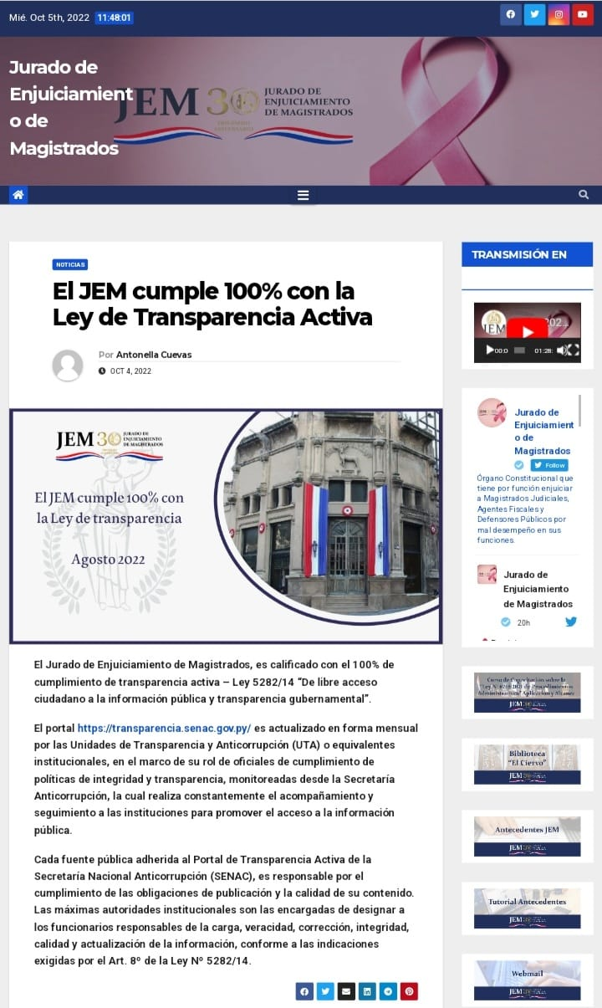
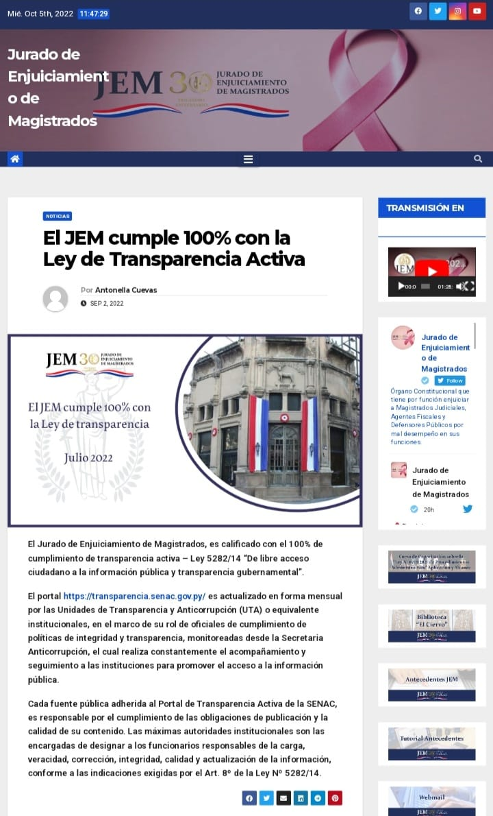

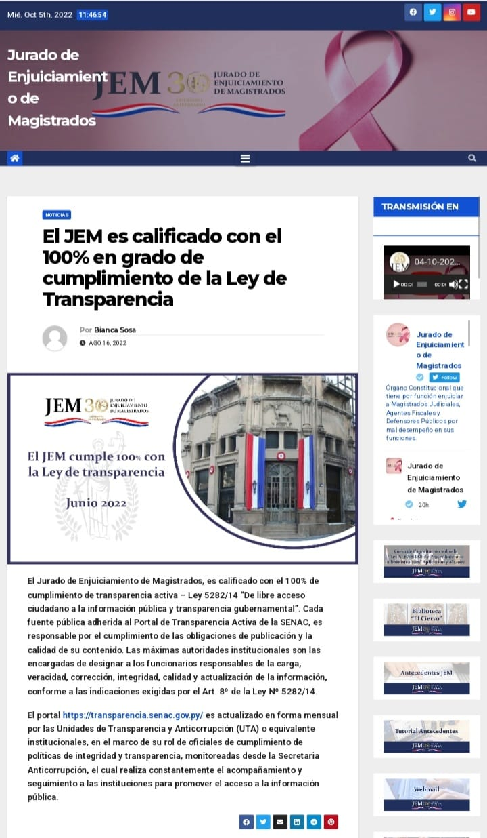
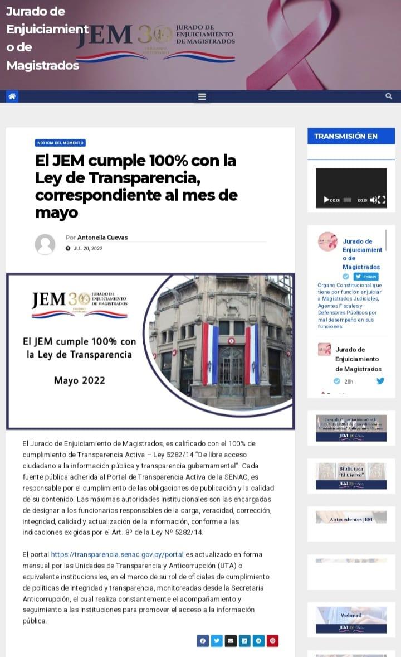

ENLACES PARA EL ACCESO A LAS PUBLICACIONES REDES SOCIALES DEL JEM


INSTAGRAN
https://www.instagram.com/p/CgPufaNAb1N/?utm_source=ig_web_copy_link
https://www.instagram.com/p/CgUcKQ3gbOW/?utm_source=ig_web_copy_link
https://www.instagram.com/p/CgcVg3qg8dX/?utm_source=ig_web_copy_link
https://www.instagram.com/p/ChU4u6RrLFS/?utm_source=ig_web_copy_link
https://www.instagram.com/p/Chp8pTiOxps/?utm_source=ig_web_copy_link
https://www.instagram.com/p/CiAuaqpAEz0/?utm_source=ig_web_copy_link
https://www.instagram.com/p/CiiSImQLZA3/?utm_source=ig_web_copy_link
https://www.instagram.com/p/Ci2lfUVg7FD/?utm_source=ig_web_copy_link
https://www.instagram.com/p/CjTBRldL3QS/?utm_source=ig_web_copy_link
TWITTER

https://twitter.com/Jem_py/status/1549835465691471879?s=20&t=7vt0fuQ7mLH2pncqFIZHHA
https://twitter.com/Jem_py/status/1550499894879715330?s=20&t=7vt0fuQ7mLH2pncqFIZHHA
https://twitter.com/Jem_py/status/1551610754884845569?s=20&t=7vt0fuQ7mLH2pncqFIZHHA
https://twitter.com/Jem_py/status/1559570714683908099?s=20&t=7vt0fuQ7mLH2pncqFIZHHA
https://twitter.com/Jem_py/status/1562536346337832966?s=20&t=7vt0fuQ7mLH2pncqFIZHHA
https://twitter.com/Jem_py/status/1565739877232263168?s=20&t=7vt0fuQ7mLH2pncqFIZHHA
https://twitter.com/Jem_py/status/1570462574432628738?s=20&t=7vt0fuQ7mLH2pncqFIZHHA
https://twitter.com/Jem_py/status/1573321030596280321?s=20&t=7vt0fuQ7mLH2pncqFIZHHA
https://twitter.com/Jem_py/status/1577324423874502657?s=20&t=7vt0fuQ7mLH2pncqFIZHHA
FACEBOOK
https://www.facebook.com/EnjuiciamientoMagistrados/posts/418383053663328

https://www.facebook.com/photo.php?fbid=419689350199365&set=pb.100064749094523.-2207520000..&type=3
https://www.facebook.com/photo.php?fbid=421921153309518&set=pb.100064749094523.-2207520000..&type=3
https://www.facebook.com/photo.php?fbid=437360031765630&set=pb.100064749094523.-2207520000..&type=3
https://www.facebook.com/photo.php?fbid=442782014556765&set=pb.100064749094523.-2207520000..&type=3
https://www.facebook.com/photo.php?fbid=448975677270732&set=pb.100064749094523.-2207520000..&type=3
https://www.facebook.com/photo.php?fbid=458289933005973&set=pb.100064749094523.-2207520000..&type=3
https://www.facebook.com/photo.php?fbid=464619122373054&set=pb.100064749094523.-2207520000..&type=3
https://www.facebook.com/photo.php?fbid=473977431437223&set=pb.100064749094523.-2207520000..&type=3

10 Secretaria General - J.E.M. Informes Estadísticos de Rendición de Cuentas al Ciudadano.

 | Mesa de Entrada
 | MESES | M.E.A.* | M.E.J.*
 | JULIO | 85 | 52
 | AGOSTO | 88 | 68
 | SETIEMBRE | 97 | 43
 | TOTAL | 270 | 163

 | Memorándos
 | MESES | TOTAL
 | JULIO | 31
 | AGOSTO | 23
 | SETIEMBRE | 54
 | TOTAL | 108

 | Notas de Presidencia
 | MESES | TOTAL
 | JULIO | 127
 | AGOSTO | 27
 | SETIEMBRE | 37
 | TOTAL | 191

 | Notas de Secretaria
 | MESES | TOTAL
 | JULIO | 2
 | AGOSTO | 30
 | SETIEMBRE | 5
 | TOTAL | 37
 | Resoluciones
 | MESES | TOTAL
 | JULIO | 35
 | AGOSTO | 21
 | SETIEMBRE | 38
 | TOTAL | 94

 | Actas
 | MESES | TOTAL
 | JULIO | 1
 | AGOSTO | 1
 | SETIEMBRE | 4
 | TOTAL | 6

 | Oficina de Atención a la Ciudadania.(Cantidad de Personas Atendidas).
 | MESES | TOTAL
 | JULIO | 51
 | AGOSTO | 47
 | SETIEMBRE | 39
 | TOTAL | 137

 | Publicaciones realizadas
 | MESES | PÁGINA WEB | TWITTER | INSTAGRAM | FACEBOOK
 | JULIO | 69 | 239 | 193 | 193
 | AGOSTO | 63 | 236 | 179 | 179
 | SETIEMBRE | 67 | 176 | 111 | 113
 | TOTAL | 199 | 651 | 483 | 485

